缺陷报告
缺陷编号 | 用例编号 | 缺陷名称 | 缺陷描述 | 严重程序 | 优先级 | 问题类型 | 前置条件 | 环境配置 | 操作步骤 | 输入数据 | 预期结果 | 实际结果 | 其他说明
1 | 27 | 鼠标光标无法通过鼠标点击进入到下一个文本输入框中 | 鼠标光标无法通过鼠标点击进入到下一个文本输入框中 | 一般 | 中 | 易用性 | 1、环境已部署成功 2、Libreoffice Calc已成功打开 3、已进入单词替换页面且replace输入框已经输入数据且鼠标光标还在文本输入框中 | 1、硬件型号：RISC-V 64 2、硬件配置信息:(QEMU虚拟机) CPU核数：8 内存：8G 硬盘容量：10.7G-15G 3、版本镜像：openEuler 22.03-V1 RISC-V 4、版本名称：libreoffice-1:7.3.5.2-2.oe2203.riscv64 | 鼠标点击with字段文本输入框输入数据 |  | 鼠标光标可以直接定位到文本输入框中且能输入数据 | 鼠标光标进入到文本输入框且输入数据后无法通过鼠标点击进入下一个输入框，只能按tab键将鼠标光标从文本框中移出到下一个文本输入框 | 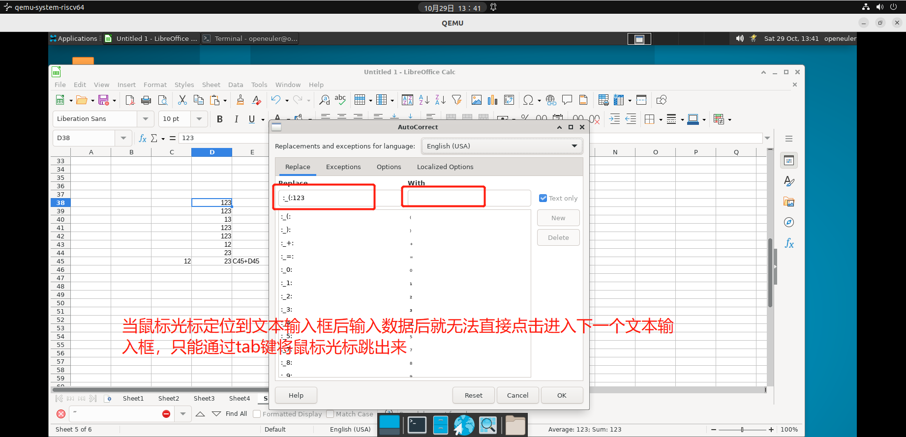
2 | 76 | 无法通过Alt键点击任意工作表名称来更改工作表名称 | 无法通过Alt键点击任意工作表名称来更改工作表名称 | 一般 | 中 | 功能性 | 1、环境已部署成功 2、Libreoffice Calc已成功打开 3、至少存在一个工作表：Sheet | 1、硬件型号：RISC-V 64 2、硬件配置信息:(QEMU虚拟机) CPU核数：8 内存：8G 硬盘容量：10.7G-15G 3、版本镜像：openEuler 22.03-V1 RISC-V 4、版本名称：libreoffice-1:7.3.5.2-2.oe2203.riscv64 | 1、Alt键点击任意工作表名称 2、输入新的工作表名称：sheet_new 3、点击确定按钮 |  | 1、弹出修改工作表名称框 2、输入成功 3、修改工作表名称成功 | 无法选中工作表修改工作表名称 | 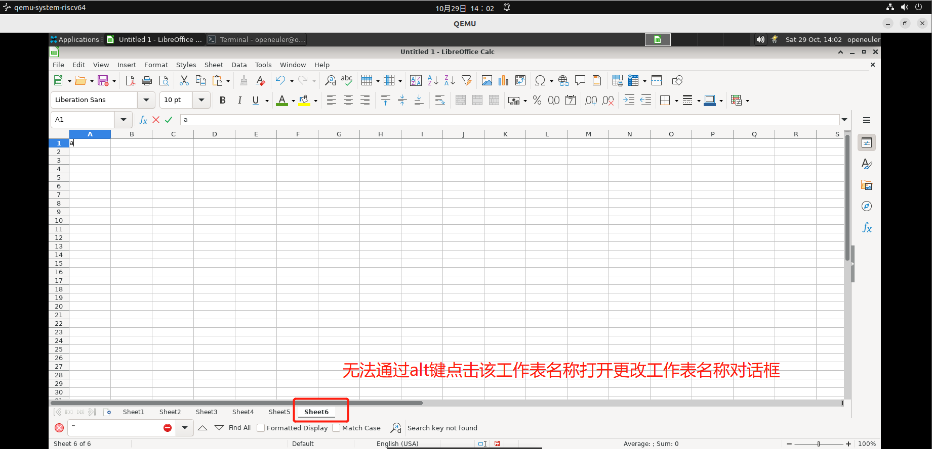
3 | 101 | 点击分割线后向上拖动没有使行高变高，而是将该行以上的所有行收起至所拖动目的位置 | 点击分割线后向上拖动没有使行高变高，而是将该行以上的所有行收起至所拖动目的位置 | 一般 | 中 | 功能性 | 1、环境已部署成功 2、Libreoffice Calc已成功打开 3、至少存在一个工作表 | 1、硬件型号：RISC-V 64 2、硬件配置信息:(QEMU虚拟机) CPU核数：8 内存：8G 硬盘容量：10.7G-15G 3、版本镜像：openEuler 22.03-V1 RISC-V 4、版本名称：libreoffice-1:7.3.5.2-2.oe2203.riscv64 | 1、在任意行标题区域点击当前行下的分隔线 2、按住鼠标按钮并向上拖动 |  | 1、显示分隔线 2、行高变高 | 1、显示分隔线 2、行高没有变高，而是将行以上的所有行收起至所拖动目的位置 | 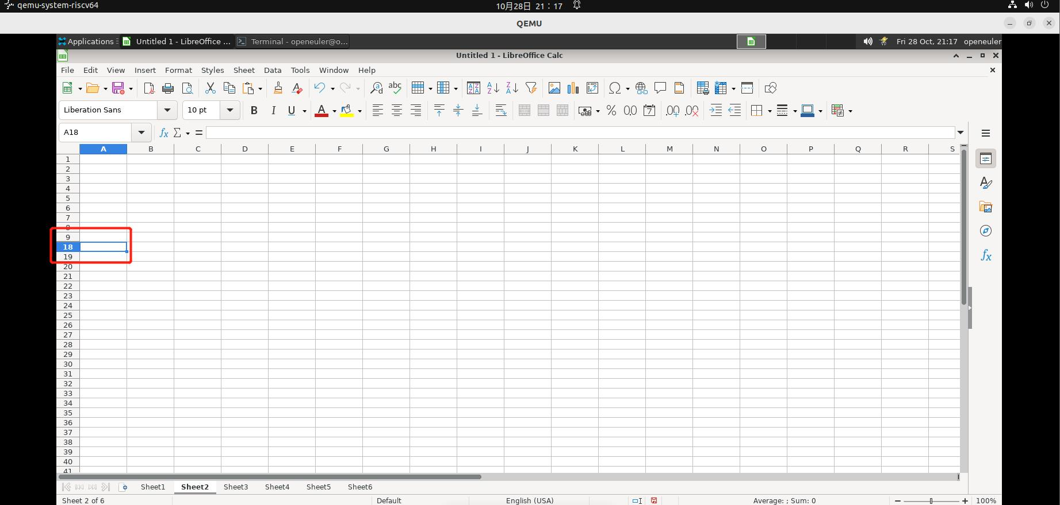
4 | 102 | 点击分割线后向左拖动没有使列宽变宽，而是将该列以上的所有列收起至所拖动目的位置 | 点击分割线后向左拖动没有使列宽变宽，而是将该列以上的所有列收起至所拖动目的位置 | 一般 | 中 | 功能性 | 1、环境已部署成功 2、Libreoffice Calc已成功打开 3、至少存在一个工作表 | 1、硬件型号：RISC-V 64 2、硬件配置信息:(QEMU虚拟机) CPU核数：8 内存：8G 硬盘容量：10.7G-15G 3、版本镜像：openEuler 22.03-V1 RISC-V 4、版本名称：libreoffice-1:7.3.5.2-2.oe2203.riscv64 | 1、在任意列标题区域点击当前列下的分隔线 2、按住鼠标按钮并向左拖动 |  | 1、显示分隔线 2、列宽变宽 | 1、显示分隔线 2、列宽没有变宽，而是将列左边的所有列收起至所拖动目的位置 | 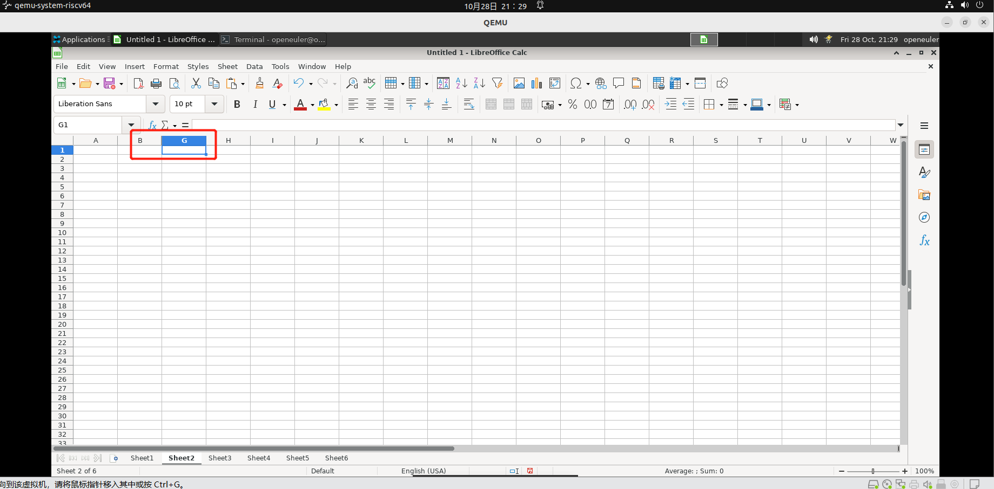
5 | 114 | 无法将任意一个特殊字符插进入到当前查找对话框中 | 无法将任意一个特殊字符插进入到当前查找对话框中 |  | 中 | 功能性 | 1、环境已部署成功 2、Libreoffice Calc已成功打开 3、至少存在一个工作表 4、已经打开查找对话框 | 1、硬件型号：RISC-V 64 2、硬件配置信息:(QEMU虚拟机) CPU核数：8 内存：8G 硬盘容量：10.7G-15G 3、版本镜像：openEuler 22.03-V1 RISC-V 4、版本名称：libreoffice-1:7.3.5.2-2.oe2203.riscv64 | 1、按 Shift+Ctrl+S 组合键 2、在大选择字段中，双击任意一个特殊字符 |  | 1、成功进入特殊字符对话框 2、成功将所选特殊字符插入到当前查找对话框中 | 1、成功进入特殊字符对话框 2、无法将任意一个特殊字符插进入到当前查找对话框中 | 